1re page
AUTO-DIAGNOSTIC PREVENTION DES RISQUES PROFESSIONNELS
POUR UN SERVICE D'AIDE ET DE SOINS A LA PERSONNE

Vous pouvez évaluer le niveau de maîtrise du risque professionnel en utilisant cet outil de première analyse qui vous permettra :
- de faire une première photo de l'avancement de la démarche de prévention des risques professionnels dans votre structure
- de compléter un plan d’action pour mener à bien des actions correctives
- de faire le point année après année sur l'avancement de votre politique de prévention
- dialoguer et echanger avec les acteurs de la structure sur leur vision des résultats de votre démarche de prévention

Comment remplir cette grille?
Il est conseillé de remplir cette grille lors d’une réunion d’échanges entre directeur / responsable de la structure, un membre du Conseil d'Administration (élu impliqué dans les questions de santé et sécurité), avec des représentants des salariés ( minimum 1 intervenant à domicile + 1 responsable de secteur), délégué du personnel ou membres du CHSCT.
Cette grille est également téléchargeable sur notre site internet sous tableau Excel.

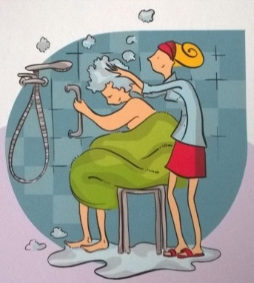
Date de l'auto-diagnostic :
Nom structure :
Adresse :
Code postal :
Ville :

Siret :
N° de risque :

Nombre de salariés ( ETP) :
Nombre de responsables de secteur :
Nombre d'intervenants à domicile:
Bénéficiaires : | GIR 1 | GIR 2 | GIR 3 | GIR 4 | GIR 5 | GIR 6
Nombre de bénéficiaires :
Heures par GIR
Zones géo. d'intervention :


Composition du groupe qui a réalisé l'auto-diagnostic:
Personnes |  | Fonctions (préciser si DP ou CHSCT)

presentation résultats
 | maxi | socle mini | atteint
A | 10 | 6 | 5
B | 10 | 7 | 3
C | 10 | 8 | 6
D | 10 | 4 | 5
E | 10 | 2 | 8
F | 10 | 4 | 3
G | 10 | 3 | 1

 | maxi | socle mini | atteint
A | 10 | 6 | 5
B | 10 | 7 | 3
C | 10 | 8 | 6
D | 10 | 4 | 5
E | 10 | 2 | 8
F | 10 | 4 | 3
G | 10 | 3 | 1

